ÁRBOL DE PROBLEMAS
 |  |  |  | Guía | Preguntas de apoyo
ÁRBOL DE PROBLEMAS
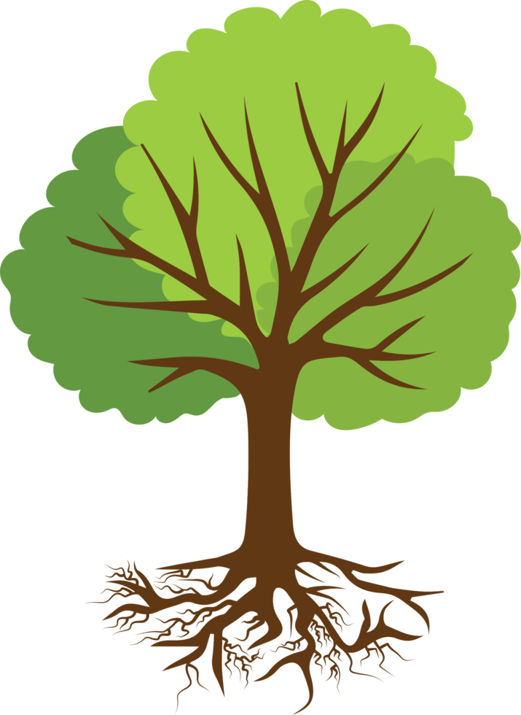
Incremento del grado de vulnerabilidad en la seguridad y bienestar de la población de Puerto Vallarta |  |  |  | Efecto a nivel Municipal | ¿Qué efecto genera esto a nivel municipal?

Mayor riesgo de perdidas materiales | Aumento de pérdidas económicas | Incremento en los tiempos de respuesta | Impacto negativo en la economía local | Efectos | ¿Cuáles son los efectos que se generan, debido a las causas?

Pérdidas humanas | Desconocimiento de medidas de autoprotección en la comunidad | Migración o desplazamiento forzado de personas en zonas de alto riesgo | Pérdida de confianza en las autoridades locales

Deficiencia en gestión y respuesta ante emergencias, solicitudes y trámites por una insuficiencia de recursos materiales y humanos, lo cual incrementa la vulnerabilidad de la población, los riesgos civiles y afecta la atención de emergencias. |  |  |  | Problema central | Identificación del problema central

Rezago en la formación y actualización del personal operativo y administrativo del área. | Infraestructura y equipamiento obsoletos, insuficientes y desactualizados, lo que limita la capacidad de respuesta ante emergencias y desastres. | Insuficiencia al parque vehicular y deficiencias en los bienes inmuebles de la dirección | Escasez de recursos humanos y materiales | Causas directas | ¿Cuáles son las causas directas de mi problema central?

Débil cultura de prevención en la comunidad | Bajo presupuesto destinado a formación, equipamiento y parque vehicular | Deficiente regulación y control de construcciones en áreas de riesgo | Falta de infraestructura adecuada en zonas vulnerables | Causas indirectas | ¿Cuáles son las causas indirectas de mi problema central?

